MARZO
COTIZACIÓN PROPUESTA_SAN ROQUE_MOCHILA_16.03.26 |  |  |  |  |  |  |  |  |  |  |  |  |  |  |  |  |  |  |  |  | 700
Nº | Cód. Artíc. | Art. | Foto | Cant. | Costo Uni. (S/.) NO IGV | Tiempo Entrega | Detalle | Costo Total (S/.) NO IGV | proveedor | Cod. Prod. Prov. | Obseraciones | costo $ | COSTO S/. | % | Resultado | Margen | Total | Cantidad | Costo MUESTRA Unidad | Movilidad | Total Producto | Tipo de Impresión | Costo impresión | Cant Color | Cant Lados | Cantidad por Millar | Costo Impresión | Empaq | Seguro CRT | Total | Costo S/. Sin IGV | I.G.V | TOTAL
1 | MOCHILA EN 3D |  | Imagen referencial | 1 | S/. 150.00 | A coordinar | MOCHILA EN 3D Material: Tetron (calidad comercial) Ribete interno Medida: 20 cm x 24 cm Color: A elegir (Color entero) Incluye 1 compartimiento principal Incluye bolsillo malla a un costado para tomatodo Incluye pelito y orejitas Presentación: Grupal en bolsa manga *Incluye impresión 3D sublimado (Diseño mono) *Arte y diseño debe ser facilitado por el cliente. | S/. 150.00 | MONCHICHOS Sofia Cel. 965 833 721 Carabayllo |  | Cantidad 100 und S/.12.00 Incluido IGV C/U Tiempo 7 a 10 dias Disponibilidad a partir de 23 de marzo No realiza muestra fisica todo en diseño virtual. |  | S/. 45.00 | 35 | S/. 15.75 | S/. 15.75 | S/. 60.75 | 1 |  | S/. 80.00 | S/. 140.75 | INCLUYE | S/. 0.000 | 1 | 1 | 1 | S/. - |  | S/. 1.41 | S/. 142.16 | S/. 142.16 | S/. 25.59 | S/. 167.75
2 | MOCHILA |  | Imagen referencial | 1 | S/. 155.00 | A coordinar | MOCHILA Material: Tetron Medida:30 cm alto x 25 cm ancho aprox Color: A elegir (Color entero) Incluye 1 compartimiento principal Incluye bolsillo malla a un costado para tomatodo Presentación: Grupal en bolsa manga *Incluye impresión sublimado (Diseño mono) *Arte y diseño debe ser facilitado por el cliente. | S/. 155.00 | INVERSIONES IGOE S.A.C. Valeria Cel. 972 055 180 |  | nylon : 100 und a S/.25.00 Incluido IGV Tiempo 8 a 10 dias MuestraS/.70 tetron: 21 fcaturado 1 logo bordado costo adicional S/.3.00 |  | S/. 70.00 | 30 | S/. 21.00 | S/. 21.00 | S/. 91.00 | 1 |  | S/. 50.00 | S/. 141.00 | INCLUYE | S/. 0.000 | 1 | 1 | 1 | S/. - |  | S/. 1.41 | S/. 142.41 | S/. 142.41 | S/. 25.63 | S/. 168.04

COTIZACIÓN PROPUESTA_SAN ROQUE_MOCHILA_13.03.26 |  |  |  |  |  |  |  |  |  |  |  |  |  |  |  |  |  |  |  |  | 700
Nº | Cód. Artíc. | Art. | Foto | Cant. | Costo Uni. (S/.) NO IGV | Tiempo Entrega | Detalle | Costo Total (S/.) NO IGV | proveedor | Cod. Prod. Prov. | Obseraciones | costo $ | COSTO S/. | % | Resultado | Margen | Total | Cantidad | Costo MUESTRA Unidad | Movilidad | Total Producto | Tipo de Impresión | Costo impresión | Cant Color | Cant Lados | Cantidad por Millar | Costo Impresión | Empaq | Seguro CRT | Total | Costo S/. Sin IGV | I.G.V | TOTAL
1 | MOCHILA EN 3D |  | 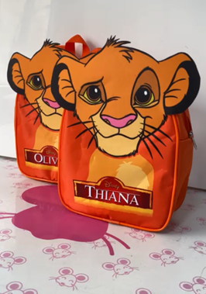 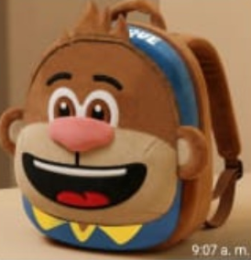 Imagen referencial | 100 | S/. 27.30 | A coordinar | MOCHILA EN 3D Material: Tetron (calidad comercial) Ribete interno Medida: 20 cm x 24 cm Color: A elegir (Color entero) Incluye 1 compartimiento principal Incluye bolsillo malla a un costado para tomatodo Incluye pelito y orejitas Presentación: Grupal en bolsa manga *Incluye impresión 3D sublimado (Diseño mono) *Arte y diseño debe ser facilitado por el cliente. | S/. 2,730.00 | MONCHICHOS Sofia Cel. 965 833 721 Carabayllo |  | Cantidad 100 und S/.12.00 Incluido IGV C/U Tiempo 7 a 10 dias Disponibilidad a partir de 23 de marzo No realiza muestra fisica todo en diseño virtual. |  | S/. 15.50 | 53 | S/. 8.22 | S/. 821.50 | S/. 23.72 | 100 | S/. 61.00 | S/. 220.00 | S/. 2,652.50 | INCLUYE | S/. 0.000 | 1 | 1 | 1 | S/. - | S/. 20.00 | S/. 26.73 | S/. 2,699.23 | S/. 26.99 | S/. 4.86 | S/. 31.85
2 | MOCHILA |  | 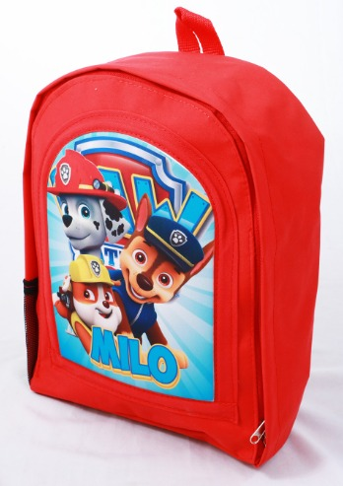 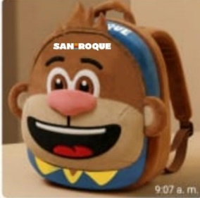 Imagen referencial | 100 | S/. 27.70 | 12 a 15 dias útiles | MOCHILA Material: Tetron Medida:30 cm alto x 25 cm ancho aprox Color: A elegir (Color entero) Incluye 1 compartimiento principal Incluye bolsillo malla a un costado para tomatodo Presentación: Grupal en bolsa manga *Incluye impresión sublimado (Diseño mono) *Arte y diseño debe ser facilitado por el cliente. +S/.3.00 +IGV costo adicional 1 logo bordado por 1 lado | S/. 2,770.00 | INVERSIONES IGOE S.A.C. Valeria Cel. 972 055 180 |  | nylon : 100 und a S/.25.00 Incluido IGV Tiempo 8 a 10 dias MuestraS/.70 tetron: 21 fcaturado 1 logo bordado costo adicional S/.3.00 |  | S/. 18.26 | 31 | S/. 5.66 | S/. 566.09 | S/. 23.92 | 100 | S/. 106.52 | S/. 220.00 | S/. 2,718.70 | INCLUYE | S/. 0.000 | 1 | 1 | 1 | S/. - | S/. 20.00 | S/. 27.39 | S/. 2,766.08 | S/. 27.66 | S/. 4.98 | S/. 32.64

JUNIO
COTIZACIÓN PROPUESTA_SAN ROQUE_PELUCHES_04.06.26 |  |  |  |  |  |  |  |  | MARGEN GANANCIA, MINIMA - S/.150 - PARA PEDIDOS POCOS COMO 30 -50-100 UNID. DE PRODUCTOS ECONOMICOS (EJM. LAPICEROS, LLAVEROS PLASTICOS) PROMEDIA - S/.400 A 500 - PARA PEDIDOS MAS DE 150 UNID DE PRODCUCTOS COSTO MEDIO-ALTO (EJM. LAPICEROS METALICOS)
Nº | Cód. Artíc. | Artículo | Foto | Cant. | Costo uni. No IGV (S/.) | Tiempo Entrega | Detalles | Costo Total (S/.) NO IGV | proveedor | Cod. Prod. Prov. | Obseraciones | costo $ | COSTO S/. | % | Resultado | Margen | Total | Cantidad | Costo MUESTRA Unidad | Movilidad | Total Producto | Tipo de Impresión | Costo impresión | Cant Color | Cant Lados | Cantidad por Millar | Costo Impresión | Empaq | Seguro CRT | Total | Costo S/. Sin IGV | I.G.V | TOTAL | Total Factura | impuesto 18% | impuesto 2% | Gastos Administracion 5% | Utilidad bruta | Utilidad | % Bruto | % utilidad
1 | PELUCHE MONO 25 CM |  | 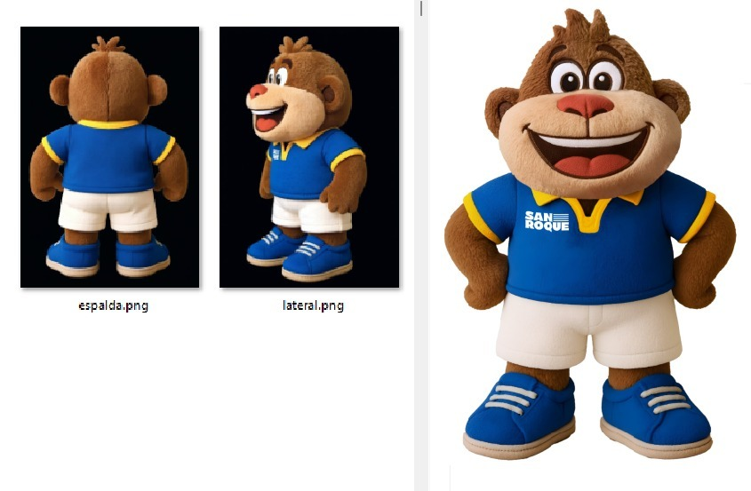 Imagen referencial | 100 | S/. 40.55 | A coordinar (aprox 20 a 25 días útiles) | PELUCHE MONO 25 CM Material:Terciopelo, napa de relleno. La carita del peluche bordado Incluye ropita polo y pantalon en material polinan Incluye zapato de 1 solo color los pasadores en DTF Medida: 25 cm aprox de alto, ancho proporcional. Modelo: Mono Colores: a elegir (Según diseño) Presentación: Grupal *Incluye 1 logo en DTF en el polo del peluche *Arte y diseño facilitado por el cliente +S/.7.50 +IGV en caso se requiera peluche se pare solo | S/. 4,055.35 | PERICAS QUEEN Alisa Cel.958275783 / PELUCES A&E Esther Cel.928086936 / ESCORP Miguel Cel.986647267 |  | PERICAS QUEEN Peluche 25 cm 100 und a S/.26 +IGV Tiempo 3 semanas Costo adicional para que el peluche se pare con base de madera S/. 7 +IGV Muestra S/.109 Tiempo 1 semana y media PELUCHES A&E Peluche 25 cm 100 und a S/.25 +IGV ESCORP Peluche 25 cm 100 und a S/.30.50 +IGV Tiempo 22 a 25 dias Muestra S/.280 |  | S/. 27.00 | 30 | S/. 8.10 | S/. 810.00 | S/. 35.10 | 100 | S/. 270.20 | S/. 200.00 | S/. 3,980.20 | INCLUYE | S/. 0.00 | 1 | 1 | 1 | S/. 0.00 | S/. 35.00 | S/. 40.15 | S/. 4,055.35 | S/. 40.55 | S/. 7.30 | S/. 47.85 | S/. 4,785.32 | S/. 729.96 | S/. 93.83 | S/. 227.87 | S/. 810.00 | S/. 488.30 | 24.96 | 16.70
2 | PELUCHE MONO 16 CM |  | Imagen referencial | 100 | S/. 28.50 | A coordinar (aprox 20 a 25 días útiles) | PELUCHE MONO 16 CM Material:Terciopelo, napa de relleno. La carita del peluche bordado Incluye ropita polo y pantalon en material polinan Incluye zapato de 1 solo color los pasadores en DTF Medida: 16 cm aprox de alto, ancho proporcional. Modelo: Mono Colores: a elegir (Según diseño) Presentación: Grupal *Incluye 1 logo en DTF en el polo del peluche *Arte y diseño facilitado por el cliente +S/.6.50 +IGV en caso se requiera peluche se pare solo | S/. 2,850.02 | PERICAS QUEEN Alisa Cel.958275783 / PELUCES A&E Esther Cel.928086936 / ESCORP Miguel Cel.986647267 |  | PERICAS QUEEN Peluche 16 cm 100 und a S/.17 +IGV Tiempo 3 semanas Costo adicional para que el peluche se pare con base de madera S/. 5 +IGV Muestra S/.109 Tiempo 1 semana y media / PELUCHES A&E Peluche 16 cm 100 und a S/.20 +IGV / ESCORP Peluche 16 cm 100 und a S/.24.50+IGV Tiempo 22 a 25 dias Muestra S/.280 |  | S/. 18.00 | 30 | S/. 5.40 | S/. 540.00 | S/. 23.40 | 100 | S/. 246.80 | S/. 200.00 | S/. 2,786.80 | INCLUYE | S/. 0.00 | 1 | 1 | 1 | S/. 0.00 | S/. 35.00 | S/. 28.22 | S/. 2,850.02 | S/. 28.50 | S/. 5.13 | S/. 33.63 | S/. 3,363.02 | S/. 513.00 | S/. 65.94 | S/. 160.14 | S/. 540.00 | S/. 313.91 | 23.38 | 15.06

COTIZACIÓN PROPUESTA_SAN ROQUE_MUEBLE PUBLICITARIO_01.06.26 |  |  |  |  |  |  |  |  | MARGEN GANANCIA, MINIMA - S/.150 - PARA PEDIDOS POCOS COMO 30 -50-100 UNID. DE PRODUCTOS ECONOMICOS (EJM. LAPICEROS, LLAVEROS PLASTICOS) PROMEDIA - S/.400 A 500 - PARA PEDIDOS MAS DE 150 UNID DE PRODCUCTOS COSTO MEDIO-ALTO (EJM. LAPICEROS METALICOS)
Nº | Cód. Artíc. | Artículo | Foto | Cant. | Costo uni. No IGV (S/.) | Tiempo Entrega | Detalles |  | proveedor | Cod. Prod. Prov. | Obseraciones | costo $ | COSTO S/. | % | Resultado | Margen | Total | Cantidad | Costo MUESTRA Unidad | Movilidad | Total Producto | Tipo de Impresión | Costo impresión | Cant Color | Cant Lados | Cantidad por Millar | Costo Impresión | Empaq | Seguro CRT | Total | Costo S/. Sin IGV | I.G.V | TOTAL | Total Factura | impuesto 18% | impuesto 2% | Gastos Administracion 5% | Utilidad bruta | Utilidad | % Bruto | % utilidad
1 | MUEBLE PUBLICITARIO |  | 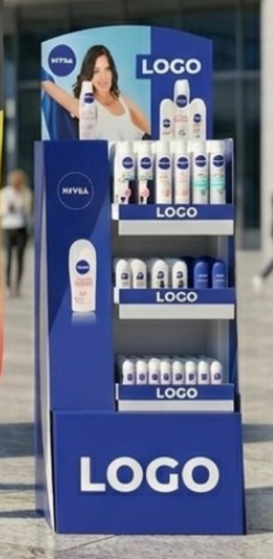 Imagen referencial | 10 | S/. 1,190.08 | 12a 15 dias utiles | MUEBLE PUBLICITARIO Materiales: en MDF y PVC de 3 y 5mm *según diseño* Medida: 1.30 x 0.70 mts Color: Personalizado Incluye vinyl impreso laminado Incluye instalación de vinil a mueble *Arte y diseño debe ser facilitado por el cliente.* |  | LETREGRAF Andres Escalante Cel. +51 922 633 271 |  | CANTIDAD 1 HASTA 10 UND COSTO S/780 SIN IGV TIEMPO 4 DÍAS POR 1 UND 10 A 8 DÍAS POR 10 UND | S/. 780.00 | S/. 780.00 | 35 | S/. 273.00 | S/. 2,730.00 | S/. 1,053.00 | 10 | S/. 1,053.00 | S/. 200.00 | S/. 11,783.00 | YA INCLUYE | S/. 0.00 | 1 | 1 | 1 | S/. 0.00 | S/. 0.00 | S/. 117.83 | S/. 11,900.83 | S/. 1,190.08 | S/. 214.21 | S/. 1,404.30 | S/. 14,042.98 | S/. 2,142.15 | S/. 275.35 | S/. 668.71 | S/. 2,730.00 | S/. 1,785.93 | 29.77 | 21.71
 |  |  |  | 1 | S/. 2,310.38 | 5 a 7 dias utiles |  |  |  |  |  | S/. 780.00 | S/. 780.00 | 40 | S/. 312.00 | S/. 312.00 | S/. 1,092.00 | 1 | S/. 1,092.00 | S/. 100.00 | S/. 2,284.00 | YA INCLUYE | S/. 0.00 | 1 | 1 | 1 | S/. 0.00 | S/. 3.50 | S/. 22.88 | S/. 2,310.38 | S/. 2,310.38 | S/. 415.87 | S/. 2,726.24 | S/. 2,726.24 | S/. 415.87 | S/. 53.46 | S/. 129.82 | S/. 312.00 | S/. 128.72 | 15.61 | 7.09

